bs接口
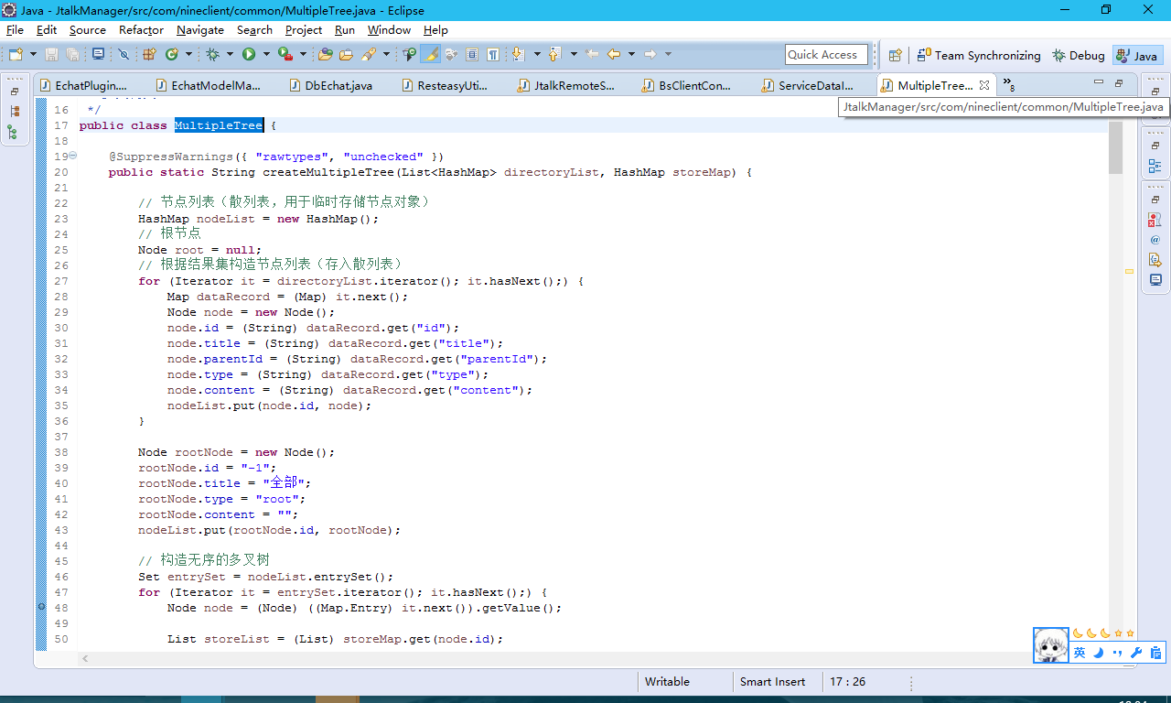
BS的接口全部都写在了，后面要做什么都加在这里面就好了
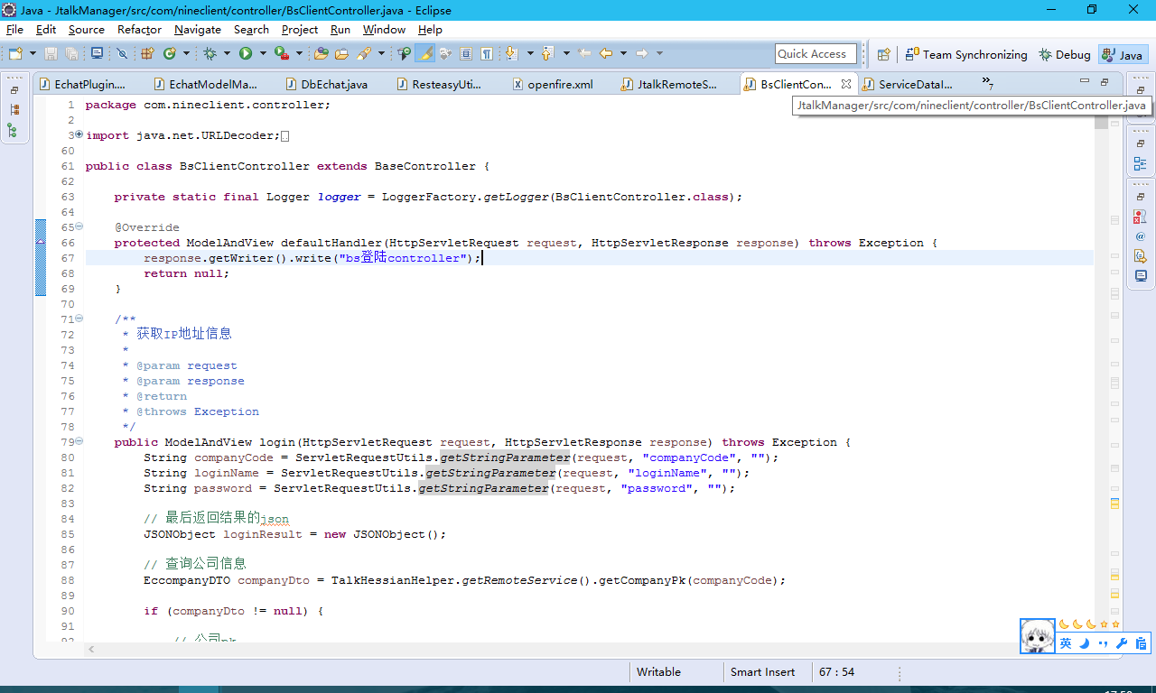

个人设置接口参照
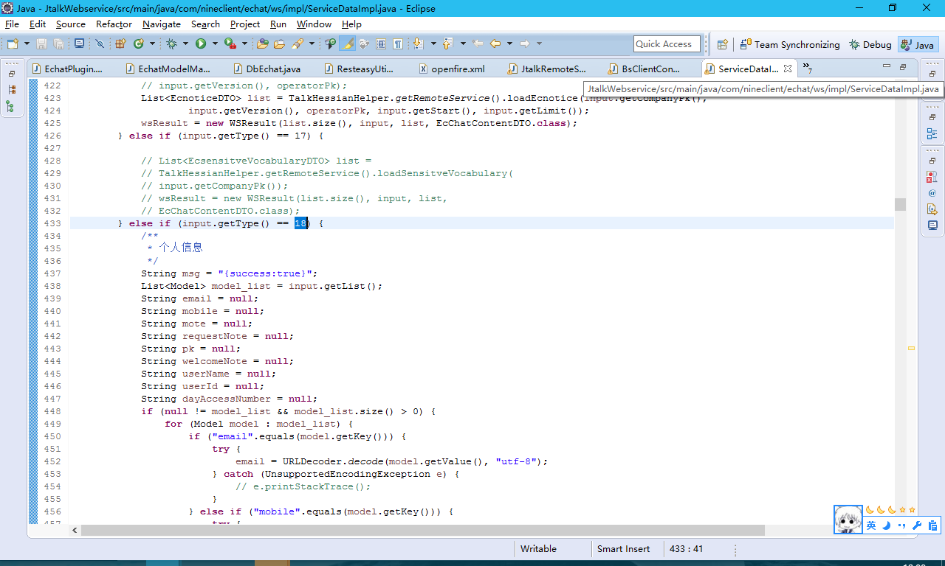

修改密码接口参照
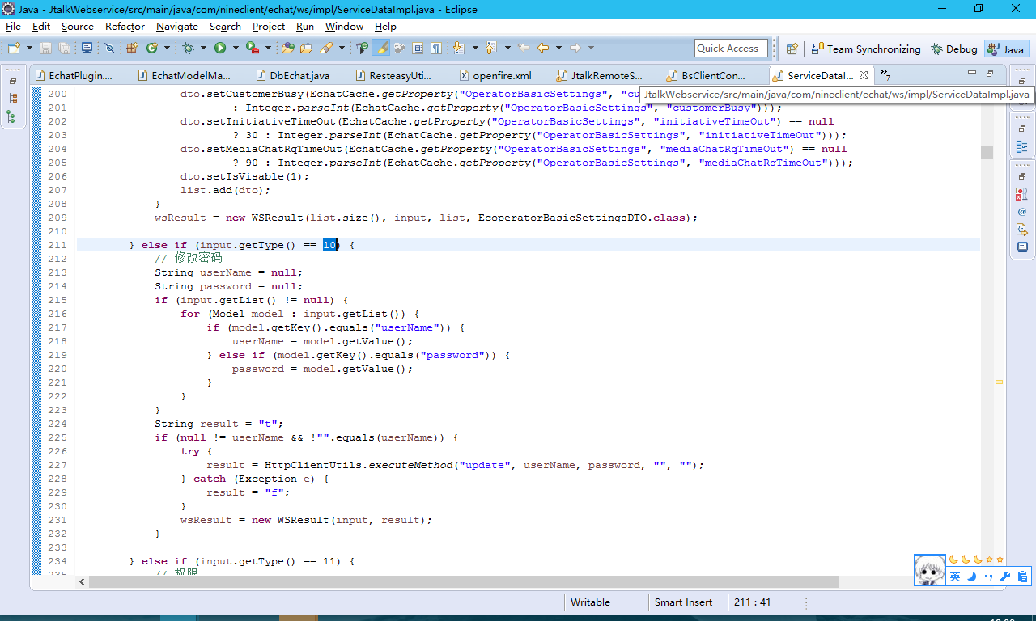

保存快捷预存接口参照
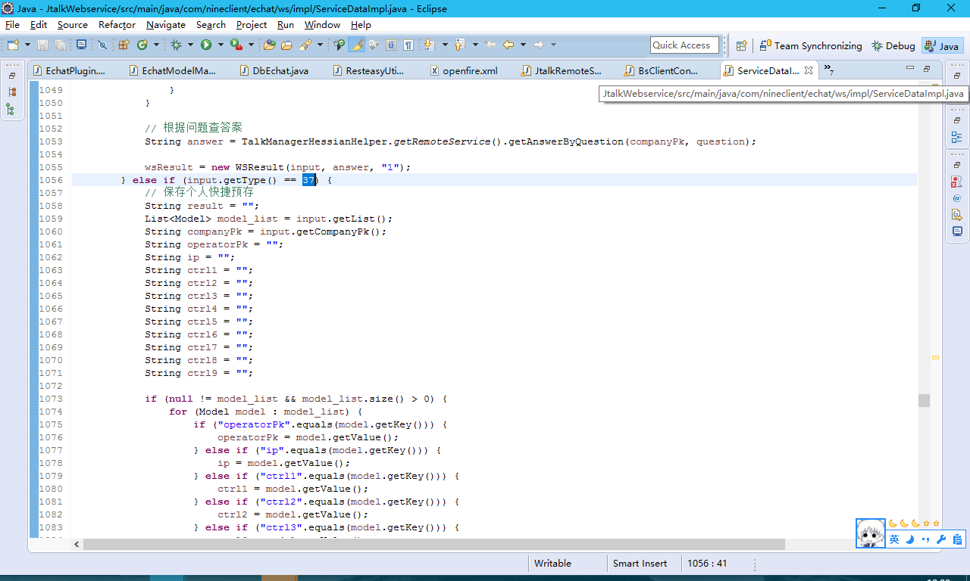

查询个人预存接口参照
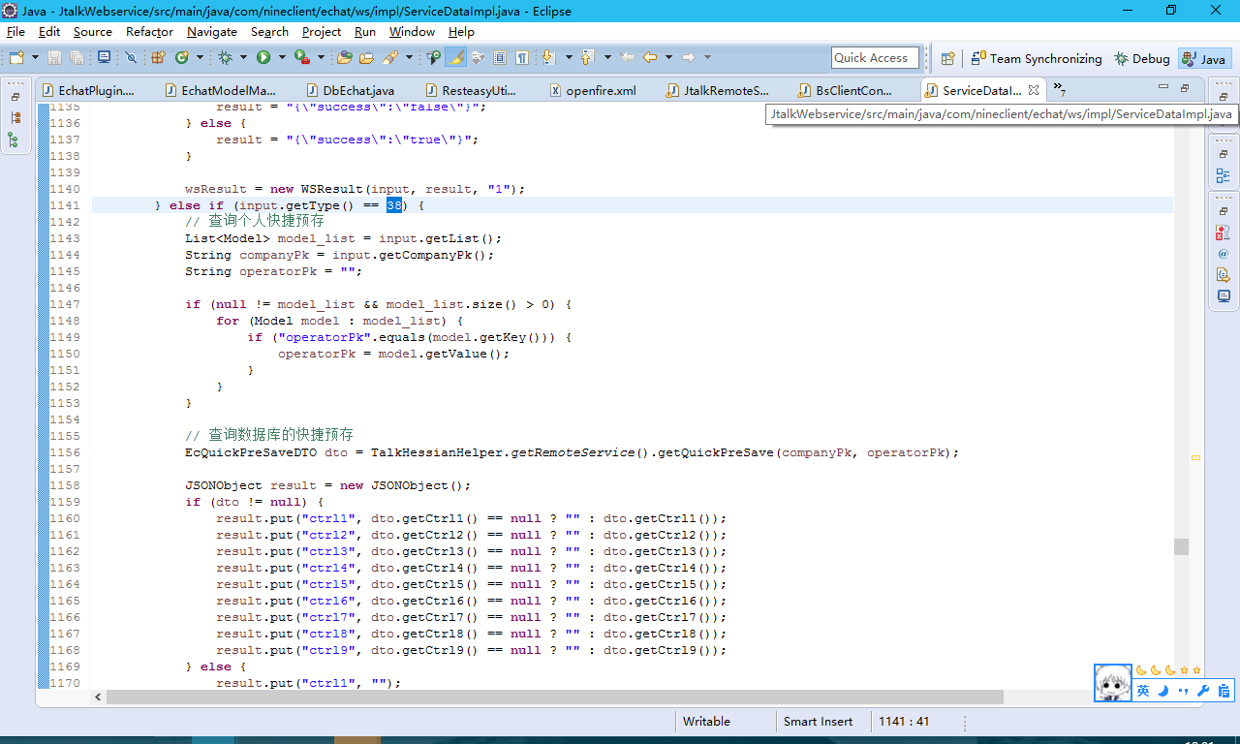

客服监控那个树形结构，要自己去查询所有的组织和坐席，然后生成一个树，可以参照生成树，常用预存和顾问基本是一样的
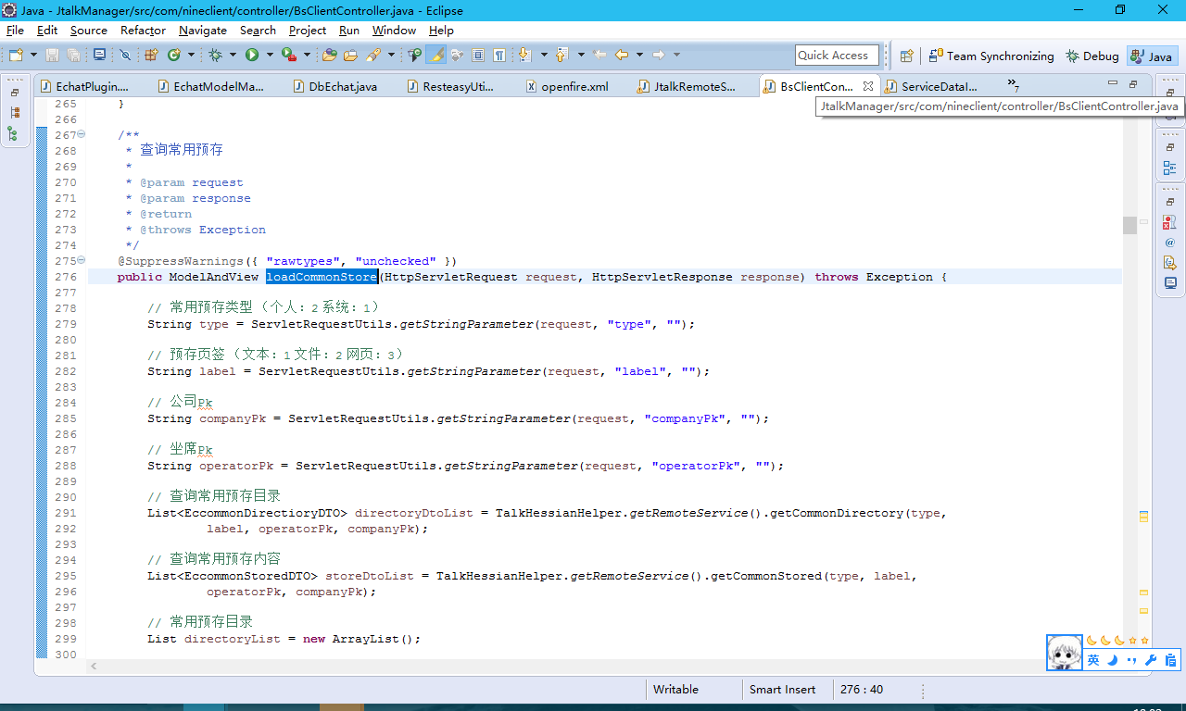

下面的类是我写了一个生成树的util，能用的话就直接用，不能用的话不要修改我原来的逻辑，自己再新写一个方法

